1.1
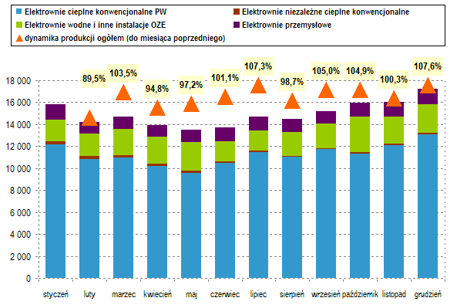
Tabela 1.1 Krajowy bilans energii elektrycznej - dane za miesiąc sprawozdawczy

Wyszczególnienie |  |  |  | grudzień |  | Indeks dynamiki
 |  |  |  | 2020 | 2021
 |  |  |  | GWh |  | %
 | PRZYCHÓD |  | 01 | 16,695 | 18,397 | 110.2
 | Produkcja ogółem |  | 02 | 15,016 | 17,213 | 114.6
 | z tego: | elektrownie PW | 03 | 11,703 | 13,996 | 119.6
 |  | w tym: elektrownie cieplne konwencjonalne | 04 | 10,688 | 13,069 | 122.3
 |  | elektrownie niezależne 1) | 05 | 1,724 | 1,814 | 105.2
 |  | w tym: elektrownie cieplne konwencjonalne | 06 | 237 | 181 | 76.3
 |  | elektrownie przemysłowe 1) | 07 | 1,589 | 1,403 | 88.3
 | Import (pobór) |  | 08 | 1,679 | 1,184 | 70.5
 | ROZCHÓD |  | 09 | 16,695 | 18,397 | 110.2
 | Zużycie ogółem |  | 10 | 15,792 | 16,785 | 106.3
 | w tym: | potrzeby energetyczne elektrowni PW | 11 | 1,170 | 1,384 | 118.3
 |  | z tego: na energię elektryczną | 12 | 920 | 1,095 | 119.0
 |  | na produkcję ciepła | 13 | 250 | 289 | 115.6
 |  | potrzeby energetyczne elektrowni niezależnych | 14 | 46 | 49 | 105.4
 |  | potrzeby energetyczne elektrowni przemysłowych | 15 | 161 | 158 | 98.3
 |  | pompowanie wody w elektrowniach szczyt.-pomp. | 16 | 169 | 109 | 64.5
 | Eksport (oddanie) |  | 17 | 903 | 1,612 | 178.4

1) - patrz przypisy: Uwagi ogólne

 | Rys 1. Produkcja energii elektrycznej w 2021 roku [GWh]

